일위대가표
일 위 대 가 표

명 칭 | 규 격 | 수 량 | 단위 | 재 료 비 |  | 노 무 비 |  | 경 비 |  | 합 계 |  | 비 고
 |  |  |  | 단 가 | 금 액 | 단 가 | 금 액 | 단 가 | 금 액 | 단 가 | 금 액
제 1 호표
적벽돌면 백화제거 | 10M2 이하 부분철거 | 1 | M2 |  | 3,174 |  | 17,332 |  | 519 | - | 21,025
특별인부 |  | 0.05 | 인 |  | - | 214,222 | 10,711 |  | - | 214,222 | 10,711
보통인부 |  | 0.04 | 인 |  | - | 165,545 | 6,621 |  | - | 165,545 | 6,621
원형사포패드 |  | 0.300 | 개 | 5,700 | 1,710 |  | - |  | - | 5,700 | 1,710
해바리가페파 |  | 1.000 | 개 | 800 | 800 |  | - |  | - | 800 | 800
송풍기 | 고압 | 1.00 | 식 | 664 | 664 |  | - |  | - | 664 | 664
공구손료 |  | 3.00 | % |  | - |  | - | 17,332 | 519 | 17,332 | 519
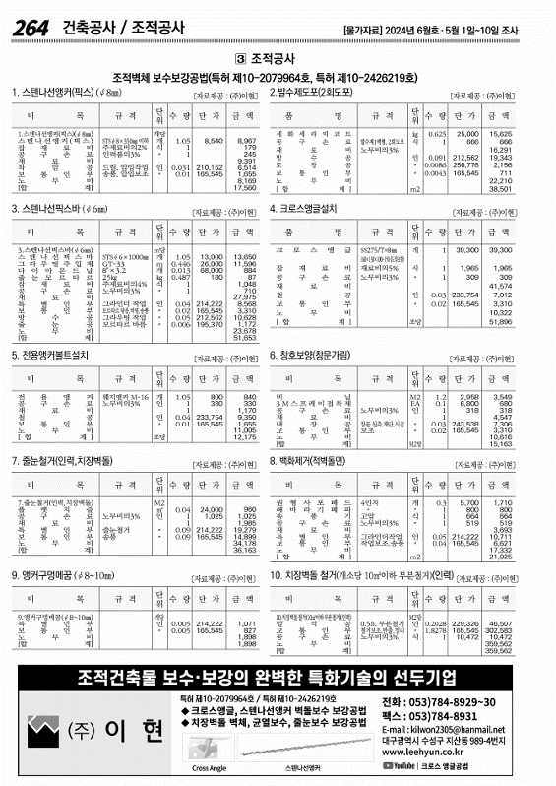
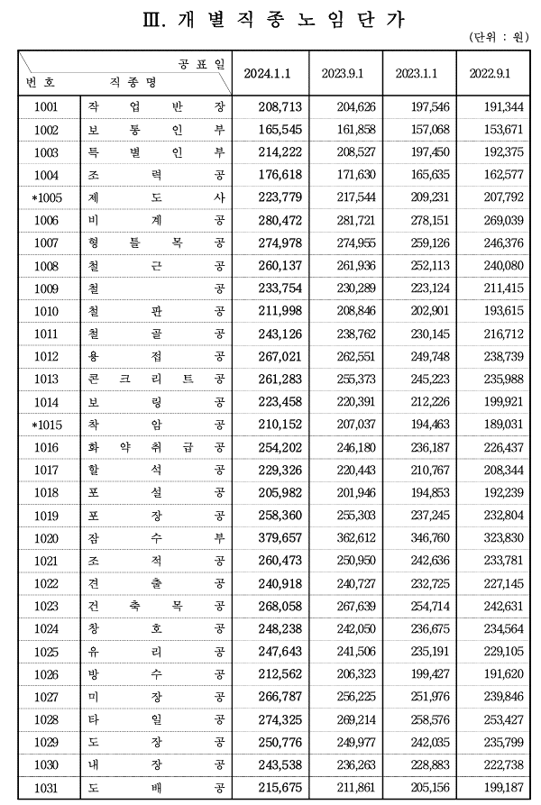

 |  |  |  |  |  |  |  |  |  |  |  |  |  | 수량 | 1일시공량
 |  |  |  |  |  |  |  |  |  |  |  |  |  | 1 | 37 | 0.027027027027
 |  |  |  |  |  |  |  |  |  |  |  |  |  | 8 | 37 | 0.21621621622

 |  |  |  |  |  |  |  |  |  |  |  |  | 0

